１．申込者
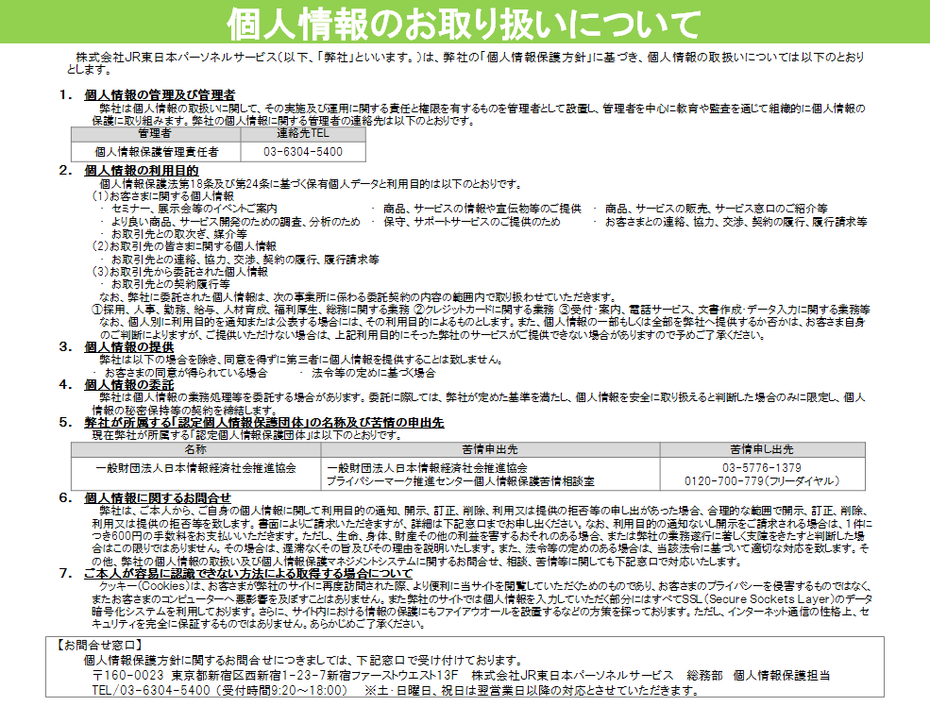
ファイルパスワード「jeps2025」で設定をお願いします
 | 2025年度 JEPSオープンセミナー 申込書（１） お申し込みご担当者様情報
 | ※このシートはお申し込みご担当者様の情報入力シートです。ご参加者様の情報はシート(2)(3)にご入力ください。 ※受講票およびご請求書は、お申し込みご担当者さまにお送りします。 ※お申し込み人数が10名様を越える場合はお手数ですが「２」以降のシートをコピーしてご利用ください。
 | ★印の欄は必ずご記入ください。
 | 社名（漢字） | ★
 | （フリガナ） | ★
 | （会員・非会員） | ★ | JEPS会員 | 1
 | 氏名 | ★
 | （フリガナ） | ★
 | 所属 | ★
 | 役職
 | メールアドレス | ★
 | 電話番号（ＮＴＴ） | ★
 | （ＪＲ）
 | 郵便番号 | ★
 | 住所 | ★
 | 個人情報の取り扱い | ★ | 株式会社ＪＲ東日本パーソネルサービス個人情報保護方針に同意の上申し込みます
※一部コースは左記対象外となります。その場合は別途ご案内いたします。
 | ※やむをえずキャンセルされる場合はキャンセル料が発生いたしますのでご了承ください。 ※お預かりしたご参加者の情報等につきましては、セミナーや研修のグループ編成等の実施・運営及び資料・情報の提供の範囲に限った利用を行い、その他の目的には利用いたしません。 ※セミナー風景の撮影をさせていただくことがございます。予めご了承ください。撮影した画像等はセミナーや研修の資料・情報提供の範囲に限った利用を行い、その他の目的には利用いたしません。

